Diagramm 1980, 1990, 2000...
Aufteilung des Endverbrauchs nach Verbrauchergruppen 1980, 1990, 2000, 2010 und 2020
Haushalte | 29.4
Industrie | 18.7
Dienstleistungen | 16.8
Verkehr | 34.1
Statistische Differenz inkl. Landwirtschaft | 1.0
1980
Haushalte | 34.7
Industrie | 20.7
Dienstleistungen | 16.9
Verkehr | 26.7
Statistische Differenz inkl. Landwirtschaft | 1.1
1990
 | 30.1 | 30.1 | 30.1 | 30.1
 | 19.8 | 19.8 | 19.8 | 19.8
 | 16.2 | 16.2 | 16.2 | 16.2
 | 33.1 | 33.1 | 33.1 | 33.1
 | 0.8 | 0.8 | 0.8 | 0.8
2000
 | 27.9
 | 19.0
 | 16.2
 | 35.9
 | 1.1
2010

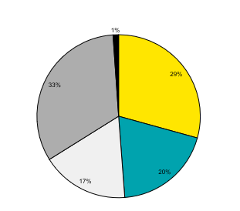
2020

aktuelles Diagramm
Aufteilung des Endverbrauchs nach Verbrauchergruppen 2024
Haushalte | 27.4
Industrie | 17.7
Dienstleistungen | 15.7
Verkehr | 38.1
Statistische Differenz inkl. Landwirtschaft | 1.2

